Лист1
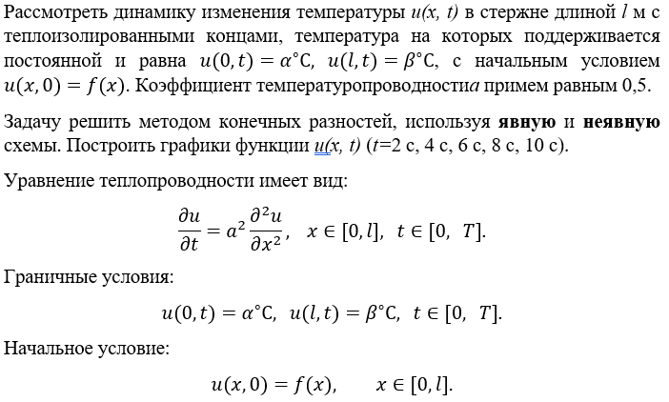
l | α | β | f(x) |  | s | h | a | a^2 | s | h^2 | q
6 | -1 | 2 | 0,25x^2 - x - 1 |  | 2 | 1 | 0.5 | 0.25 | 0.25 | 1 | 0.5
 |  |  |  |  |  |  |  |  |  |  | 2
u(0, t) | u(l, t) | u(x, 0) |  |  |  |  |  |  | s | q | F2/K2
-1 | 2 | 0,25x^2 - x - 1 |  |  |  |  |  |  | 0.5 | 0.5

 | x | 0 | 1 | 2 | 3 | 4 | 5 | 6
t
0 |  | -1 | -1.75 | -2 | -1.75 | -1 | 0.25 | 2
2 |  | -1 | -1.625 | -1.875 | -1.625 | -0.875 | 0.375 | 2
4 |  | -1 | -1.53125 | -1.75 | -1.5 | -0.75 | 0.46875 | 2
6 |  | -1 | -1.453125 | -1.6328125 | -1.375 | -0.6328125 | 0.546875 | 2
8 |  | -1 | -1.384765625 | -1.5234375 | -1.25390625 | -0.5234375 | 0.615234375 | 2
10 |  | -1 | -1.3232421875 | -1.4213867188 | -1.138671875 | -0.42138671875 | 0.6767578125 | 2

Теплопроводность (явная)

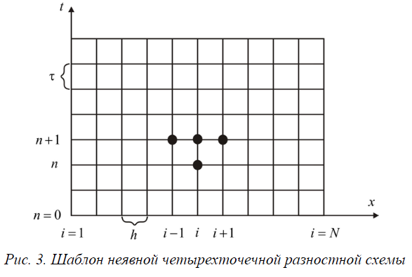
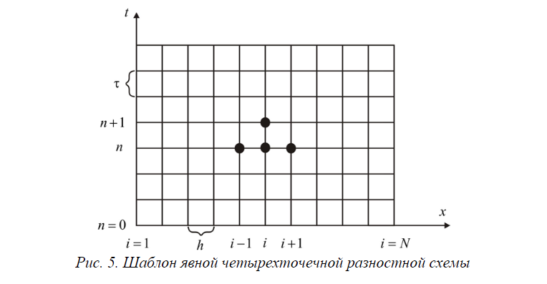
 | x | 0 | 1 | 2 | 3 | 4 | 5 | 6
t
0 |  | -1 | -1.75 | -2 | -1.75 | -1 | 0.25 | 2
2 |  | -1 | -0.96080186632 | -0.79500325521 | -0.41639539931 | 0.20499674479 | 1.0391981337 | 2
4 |  | -1 | -0.93138744213 | -0.7451171875 | -0.35930266204 | 0.2548828125 | 1.0686125579 | 2
6 |  | -1 | -0.90398341049 | -0.69835069444 | -0.30565200617 | 0.30164930556 | 1.0960165895 | 2
8 |  | -1 | -0.87840792181 | -0.65451388889 | -0.25527263374 | 0.34548611111 | 1.1215920782 | 2
10 |  | -1 | -0.85450960219 | -0.61342592593 | -0.20799039781 | 0.38657407407 | 1.1454903978 | 2

Теплопроводность (неявная)

Сравнение явной и неявной

A |  |  |  |  |  |  | x | B
1 | 0 | 0 | 0 | 0 | 0 | 0 | 0 | -1 | -1 | -1 | -1 | -1 | -1
-0.25 | 1.5 | -0.25 | 0 | 0 | 0 | 0 | 1 | -1.75 | -1.6464646465 | -1.5581573309 | -1.4810316202 | -1.4124126593 | -1.350496361
0 | -0.25 | 1.5 | -0.25 | 0 | 0 | 0 | 2 | -2 | -1.8787878788 | -1.7630853994 | -1.6535603974 | -1.5503494752 | -1.4533275289
0 | 0 | -0.25 | 1.5 | -0.25 | 0 | 0 | 3 | -1.75 | -1.6262626263 | -1.5052035507 | -1.3879891662 | -1.2754426026 | -1.1680709113
0 | 0 | 0 | -0.25 | 1.5 | -0.25 | 0 | 4 | -1 | -0.87878787879 | -0.76308539945 | -0.65356039736 | -0.55034947522 | -0.45332752887
0 | 0 | 0 | 0 | -0.25 | 1.5 | -0.25 | 5 | 0.25 | 0.35353535354 | 0.44184266912 | 0.51896837985 | 0.5875873407 | 0.64950363899
0 | 0 | 0 | 0 | 0 | 0 | 1 | 6 | 2 | 2 | 2 | 2 | 2 | 2

 |  |  |  |  |  |  | t | 0 | 2 | 4 | 6 | 8 | 10
 |  |  |  |  |  |  | i | 0 | 1 | 2 | 3 | 4 | 5 | 6

